UI
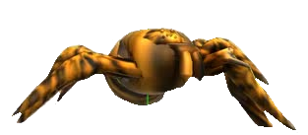
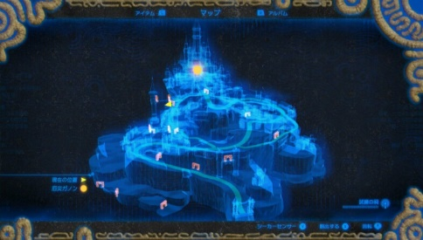
UI
 | 関連するハイパーリンクの各タグ追加 | ※一部の画像はいろんなゲームの画像をお借りしてます(常時更新予定)
 | プレイヤー
イメージ画面

プレイヤー陣地
敵陣地
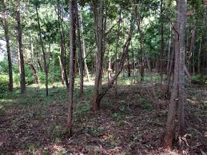
29.5秒

タイマー
糸ゲージ
100

立体マップ

カメラ
カメラ

プレイヤーのカメラ周り

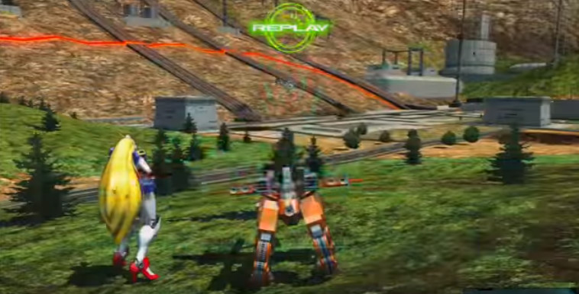
・地面にいるとき(またはスタート時)
 | プレイヤーキャラの後ろにカメラがある

プレイヤー初期位置

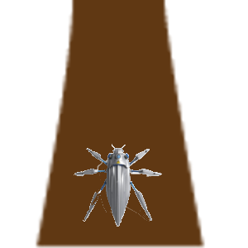
・↑のカメラのまま木に登った時
 | カメラは水平のまま
木

プレイヤー

トップビュー風

